Лист1
ПСР-1.04.Н

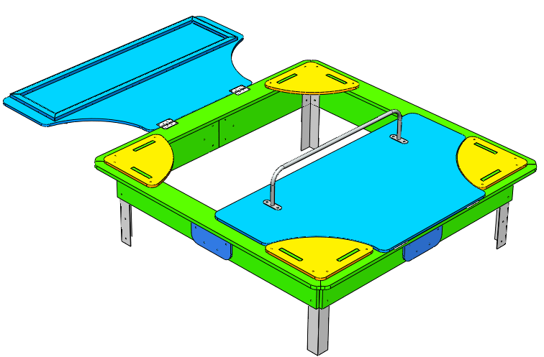 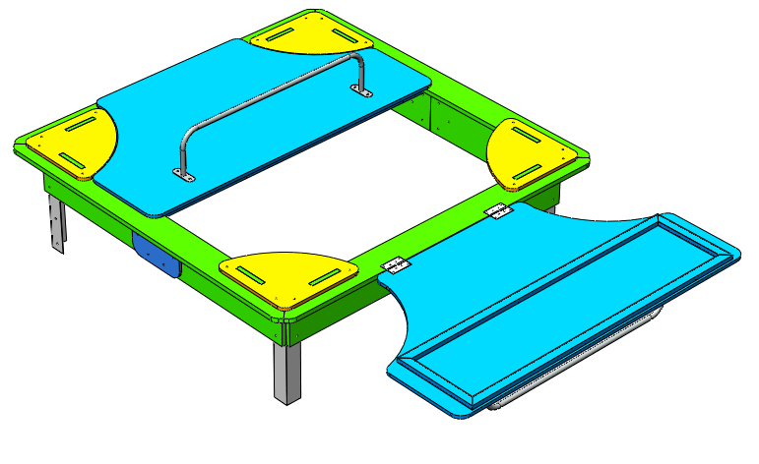
№ п/п | Артикул | Наименование | Кол-во | Изображение | цвет | Длина, м | Ширина, м | Высота, м | Объем, м3 | Метизы крепления на 1 комплектующую
1 | 0002МП | Закладная для песочницы (уголок 50х50х500) | 4 |  | 9007 |  |  |  | 0.001 | Болт мебельный М8х40 - 4 шт. Шайба м8 увел. - 4 шт. Гайка м8 - 4 шт
2 | 0001МП | Ручка песочницы ПСР-1.04 | 2 |  | 9007 | 1.04 | 0.12 | 0.21 | 0.026 | Болт мебельный М8х40 - 4 шт. Шайба м8 увел. - 4 шт. Гайка м8 - 4 шт
3 | 0003МП | Уголок 55х55х40 | 8 |  | 9007 |  |  |  | 0.001 | Болт мебельный М6х40 - 2 шт. Шайба м8 увел. - 2 шт. Гайка м6 - 2 шт
4 | 000003.П.21.0 | Борт верхний (песочницы) 1707 x 145 x 21 | 4 |  | 6018 | 1.76 | 0.145 | 0.021 | 0.005
5 | 000004.П.21.1 | Борт боковой (песочницы) 760 x 236 x 21 | 4 |  | 6018 | 0.76 | 0.224 | 0.021 | 0.004
6 | 000004.П.21.0 | Борт боковой (песочницы) 760 x 236 x 21 | 4 |  | 6018 | 0.76 | 0.224 | 0.021 | 0.004
7 | 000002.П.15.0 | Соединитель бортов (песочницы) 300 x 200 x 15 | 4 |  | 5017 | 0.3 | 0.2 | 0.015 | 0.001 | Болт мебельный М6х50 - 4 шт. Шайба м8 увел. - 4 шт. Гайка м6 - 4 шт
8 | 000005.П.15.0 | Столик угловой (песочницы) 411 x 411 x 15 | 4 |  | 2008 | 0.411 | 0.411 | 0.015 | 0.003 | Болт мебельный М6х50 - 4 шт. Шайба м8 увел. - 4 шт. Гайка м6 - 4 шт
9 | 000001.П.15.0 | Крышка (песочницы) 1590 x 875 x 15 | 2 |  | 5017 | 1.59 | 0.875 | 0.015 | 0.021
10 |  | Каркас крышки | 2 |  | 5017 | 1.45 | 0.4 | 0.02 | 0.012 | Болт мебельный М6х50 - 10 шт. Шайба м6 увел. - 10 шт. Гайка м6 - 10 шт
11 | КЧМ6КС | Заглушка К4М6КС | 66 |  |  | 0.027 | 0.027 | 0.016 | 0.0002
12 | КЧМ6КС | Заглушка К4М8КС | 24 |  |  | 0.027 | 0.027 | 0.016 | 0.0002
13 |  | Петля карточная BF 2 (50 мм) СР Хром | 4 |  |  |  |  |  |  | Саморез 3,5х13 - 4 шт
Объем: |  |  |  |  |  |  |  |  | 0.206

